상품제안서
빛나 훈민한글 시리즈 자개 USB메모리 (USB2.0) 4GB~128GB | 상품코드: F32467

 |  |  |  |  |  |  | 02-412-0044 | www.easy1.co.kr
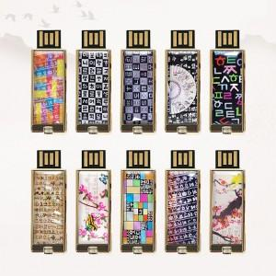

【상세/제작정보】

【인쇄/포장옵션】 | 레이저 / 포장지포장

【공급단가】 | 수량 | 50~ | 100~ | 500~ | 1,000~ | 2,000~
*VAT별도 | 8GB | 10,320원 | 10,140원 | 9,890원 | 9,710원 | 9,460원
 | 16GB | 12,240원 | 12,030원 | 11,730원 | 11,520원 | 11,220원
 | 32GB | 13,680원 | 13,450원 | 13,110원 | 12,880원 | 12,540원
 | 64GB | 16,800원 | 16,520원 | 16,100원 | 15,820원 | 15,400원

【상품 URL】 | https://easy1.co.kr:443/src/goods_detail.php?gdno=32467

